Sheet1
MÀn hình đăng nhập



Admin Đăng nhập

TuND (Admin) -
Home
EN
VN
Log Out

 |  |  | 236, 56, 86

Manage Member
Manage Projects

 |  |  |  | ADMIN

Admin click vào Manage Member

TuND (Admin) -
Home

Account
Full Name
Role
All
Phone
Search

PM
Account
Full Name
Role
Gender
Phone

1 TuND1 Nguyen Duy Tu PM Male 1234567890
Edit

2 NhiHY1 Hoang Yen Nhi Female 1231231231
Edit

3 HieuTN1 Truong Nhat Hieu Male 1234567899
Edit

4 QuangNN1 Nguyen Ngoc Quang Male 1231231238
Edit

Create
Black

Admin Chỉnh sửa thông tin Memeber, Account không thể sửa, Pass muốn đổi phải nhấn nút Change trước,

TuND (Admin) -
Home

Edit Member TuND1
Account
Account
Full Name
Role
All
Phone
Search
Full Name *
PM
Account
Full Name
Gender
Role
Gender
Phone

1 TuND1 Nguyen Duy Tu PM Male 1234567890
Role
Edit

2 NhiHY1 Hoang Yen Nhi Female 1231231231
Edit
Phone *
3 HieuTN1 Truong Nhat Hieu Male 1234567899
Edit
Password
Change
4 QuangNN1 Nguyen Ngoc Quang Male 1231231238
Edit

Cancel
Update

Create
Black

Admin thêm mới 1 Member , Có nút icon Search để kiểm tra Account tồn tại chưa

TuND (Admin) -
Home

Create Member

Account
Full Name
Account *
Role
TuND
All
Phone
Search

Full Name *
asda
PM
Account
Full Name
Role
Gender
Phone
Gender
Male
1 TuND1 Nguyen Duy Tu PM Male 1234567890
Edit
Role
PM
2 NhiHY1 Hoang Yen Nhi Female 1231231231
Edit
Phone *
123123123
3 HieuTN1 Truong Nhat Hieu Male 1234567899
Edit
Password *
asdq
Change
4 QuangNN1 Nguyen Ngoc Quang Male 1231231238
Edit

Create
Cancel

Create
Black

Admin click vào Manage Projects
TuND (Admin) -

Home
Phone

ID
Name
From
To
Status
Open
Search

Close
ID
Name
Start Date
Finish Date
Status
Description

1 0208 Project1 01/30/2059 Open
Detail
Edit

2 1231 Project2 12/30/2069 2/30/2079 Close
Detail
Edit

3 1223 Project3 01/01/2059 Open
Detail
Edit

4 1233 Project4 01/24/2059 01/09/2089 Close
Detail
Edit

Create
Black

Admin cick Detail để xem thông tin chung Project

TuND (Admin) -
Home

Project 1
ID
Name
From
To
Status
Open
Search
+ Thị trường : Nhật
+ Đối tác : Yamaha
+ Mảng : Web
+ Mô tả :
Close
ID
Name
Start Date
Finish Date
Status
Description

1 0208 Project1 01/30/2059 Open
Detail
Edit

2 1231 Project2 12/30/2069 2/30/2079 Close
Detail
Edit

3 1223 Project3 01/01/2059 Open
Detail
Edit

4 1233 Project4 01/24/2059 01/09/2089 Close
Detail
Edit
Close

Create
Black

Admin cick Edut để sửa thông tin chung Project hoặc thêm PM

TuND (Admin) -
Home
Project 1

+ Thị trường : Nhật
+ Đối tác : Yamaha
+ Mảng : Web
+ Mô tả :

ID
Name
From
To
Status
Open
Search

Close
ID
Name
Start Date
Finish Date
Status
Description
1 0208 Project1 01/30/2059 Open
Detail
Edit
 |  |  | + Thị Trường : Nhật
 |  |  | + Đối tác : Yamaha
 |  |  | + Mảng : Web
2 1231 Project2 12/30/2069 2/30/2079 Close
Detail
Edit
 |  |  | + Mô tả chung : ......

3 1223 Project3 01/01/2059 Open
Detail
Edit

4 1233 Project4 01/24/2059 01/09/2089 Close
Close
Detail
Edit

Create
Black

Admin khởi tạp Project mới

PM đăng nhập, có icon thông báo về các Log Work của Member. Khi nhấn sẽ đến màn hình Review Log Work hiển thị các row của Member đó

PM click vào My Project, hiển thị nhưng Project PM đó đảm nhiệm

Nhưng thông tin PM có thể xem thêm khi click vào, nhưng định nghĩa của các Phases, ngày phải làm việc

 |  |  | ﻿

Chi tiết màn hình thống kê

 | 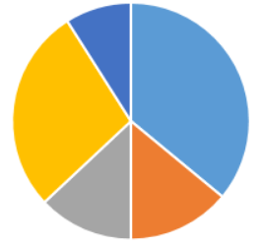

Khi click vao Project => Thống kê chung về Projects

 | 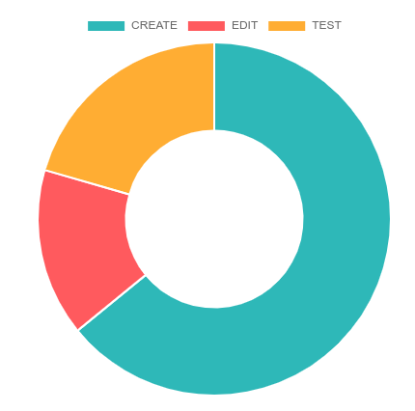 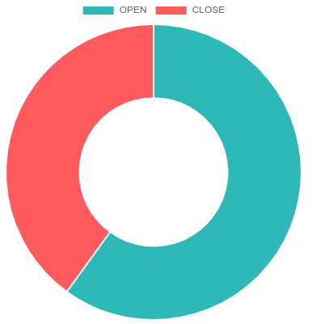 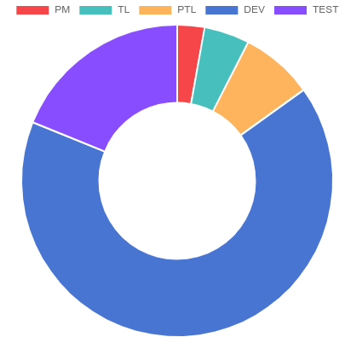

Khi click vao Tema Size
Thống kê về số lượng thành viên trong Project ở hiện tại và theo Time Line là tháng

 | 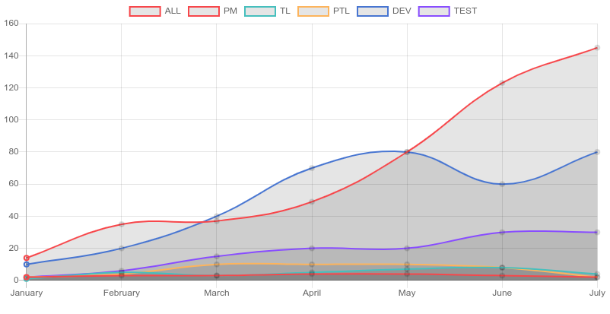

Có thể tùy ý xem theo vai trò

 | 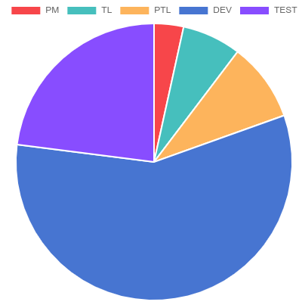 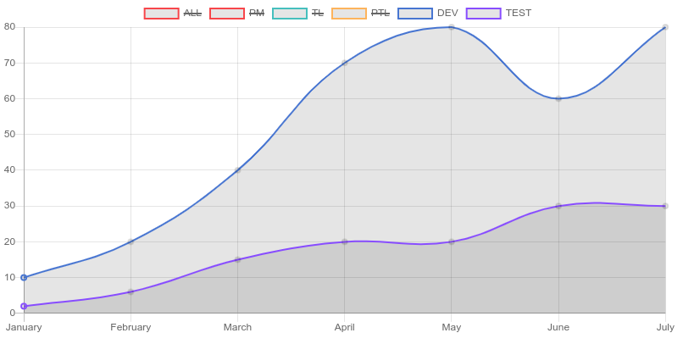

Click vao Log Work => Role
Thống kê Log theo Role để xem năng suất làm việc và của hệ thống

 | 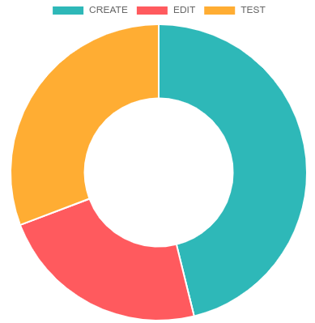 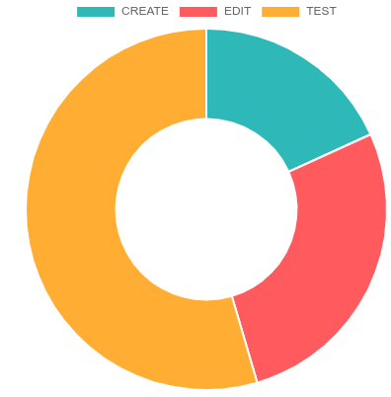 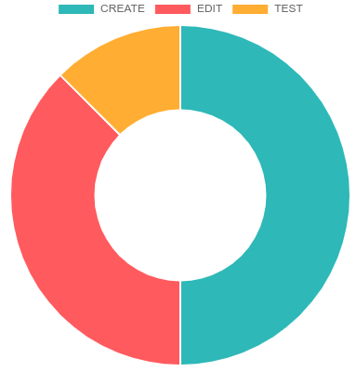 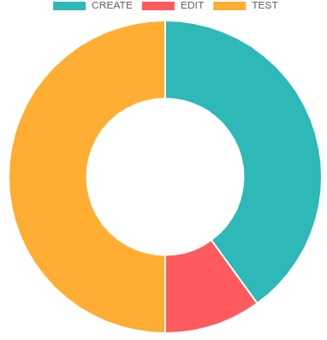

Click vao Log Work chọn Account, thanh tìm kiếm khi gõ theo Account
Thống kê Log Work theo Member và Product Member đó đảm nhiệm, Xem đk số giờ cho CET và làm trong bao nhiêu ngày

 | 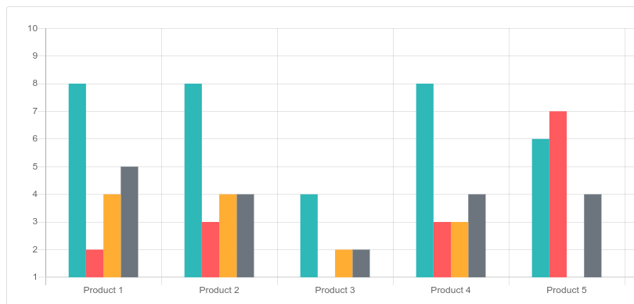

Khi click vao Products
Thông kê tình trang Products, Có bao nhiêu người tham gia và đã làm trong bao nhiêu ngày
2 nút Open ,Close để xem theo Product đang Open hay Close

 | 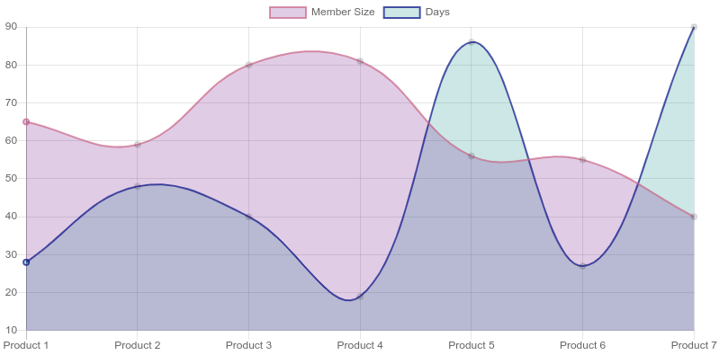

PM chỉnh sửa thông tin Project, có thể xóa thêm sửa Phases khi nhấn các nút X / + tương ứng
 | Thêm hoặc xóa ngày phải lmaf việc theo nút X + tương ứng.

Click Manage Member

PM có thể tích chnọn nhiều người để mời ra khỏi Projec

PM thêm mới 1 Memeber, nếu tim không tháy thì sẽ có chức năng tạo mới Member

Pm không thể tạo PM mới

 | 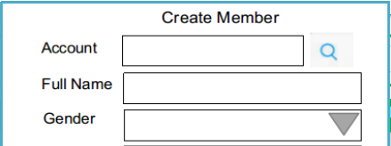 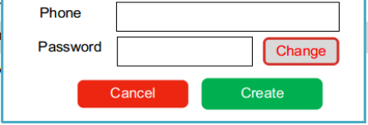

PM click vào quản lý Products, chức năng chỉnh sửa tương tự như các màn hình Member
Product

PM click vào Meeting để xem riêng,

PM hoặc TL sẽ đk quyền tạo Meeting vì đây là Product, người tạo sẽ là người chủ trì

Ai là người tạo cuộc họp thì mwois có quyền chỉnh sửa

Pm click vao review log work

 |  |  |  | Log works List

PM có thể click vào Xem nội dung chi tiết của Log là gì

Có thể tích vào Log work không hợp lý và chọn feed back theo mã quy ước trước, có thể xem quy ước khi nhấn About FeedBack

Membẻ đăng nhập, có thông báo về Status của Log Work nếu PM FeedBack, nhấn vào sẽ hiển thị list các Log Work đó
 | hoặc nếu Member quên không Log ngày hôm trước

Membẻ click vào My Project để xem các Project đang tham gia
 |  | Nhi | ADMIN

 |  | Hieu | PM DANG NHAP, CLICK GO,HIEN THI TRANG CHU PM

 |  | Tu | 3 CHUC NANG PM

 |  | Quang | MEMBER (3 CHUC NANG)

Màn hình chung tươn tự PM , cũng có thống kê tương tự

Member có thể xem logwork của các Member khác khi nhấn All Log Works

Member click vao My Log Work de xem Log cua ban than, Xem tinh trang FeedBack, va chinh sua
Search | From Date To Date là ngày mà Member đó tạo Log Work (Date Log) chứ k phải Date trong nội dung Log

Tạo mới Log Work

Chinh sua Log Work

Member click vao Meeting, ai là thư kí thì sẽ up file biên bản cuộc họp lên

Sheet2
